상품제안서
무지 타포린가방 소형 27x33x20 | 상품코드: S45240

 |  |  |  |  |  |  | 02-713-8555 | www.synergygift.co.kr
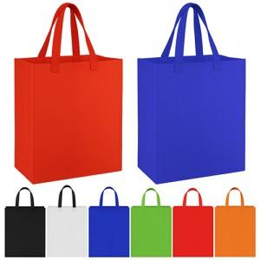 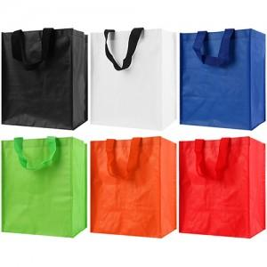 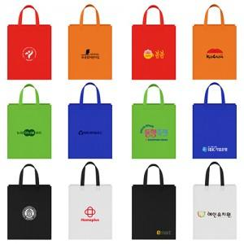

【상세/제작정보】

【인쇄/포장옵션】 | 실크, 풀칼라 / 포장불가능

【공급단가】 | 수량 | 500~ | 1,000~ | 3,000~ | 10,000~ | 20,000~
*VAT별도 | 단가 | 920원 | 870원 | 830원 | 810원 | 800원

【상품 URL】 | https://synergygift.co.kr:443/src/goods_detail.php?gdno=45240

